关系图
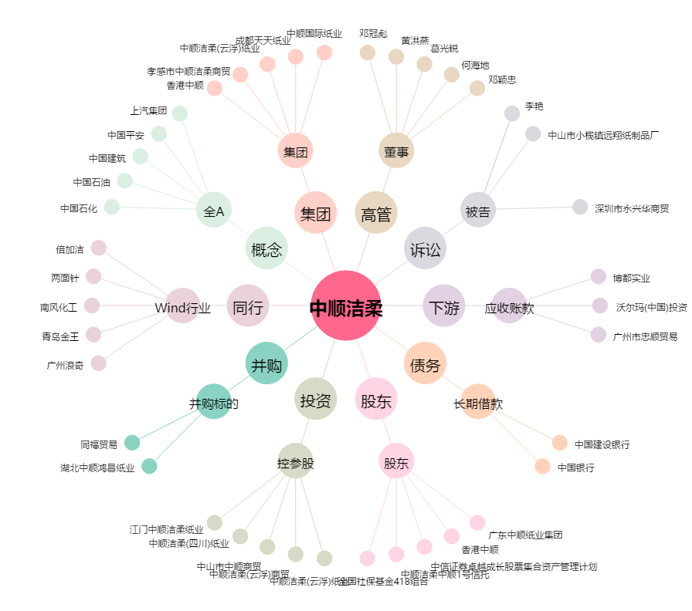
中顺洁柔[002511.SZ] - 关系概览图

